画像
①2022/04/11USD/JPYＨ4
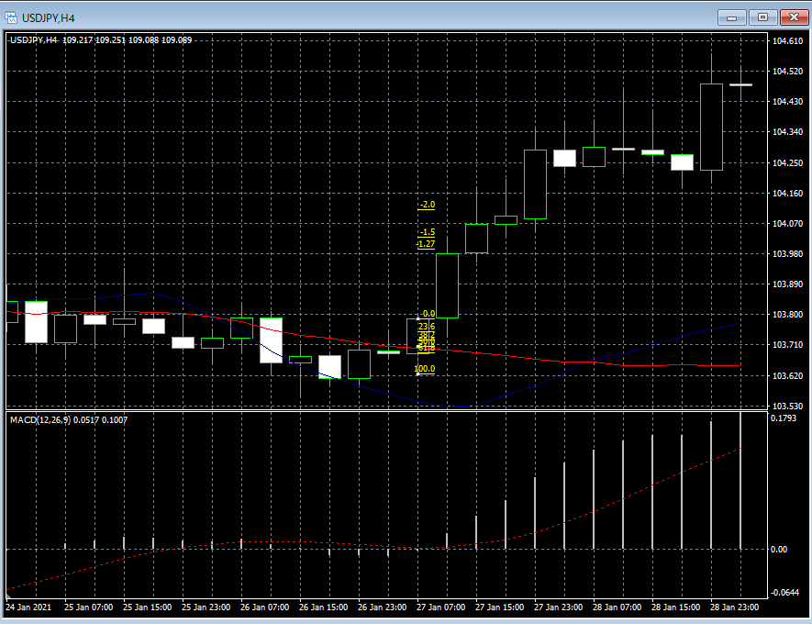

②2022/04/11USD/JPYＨ4
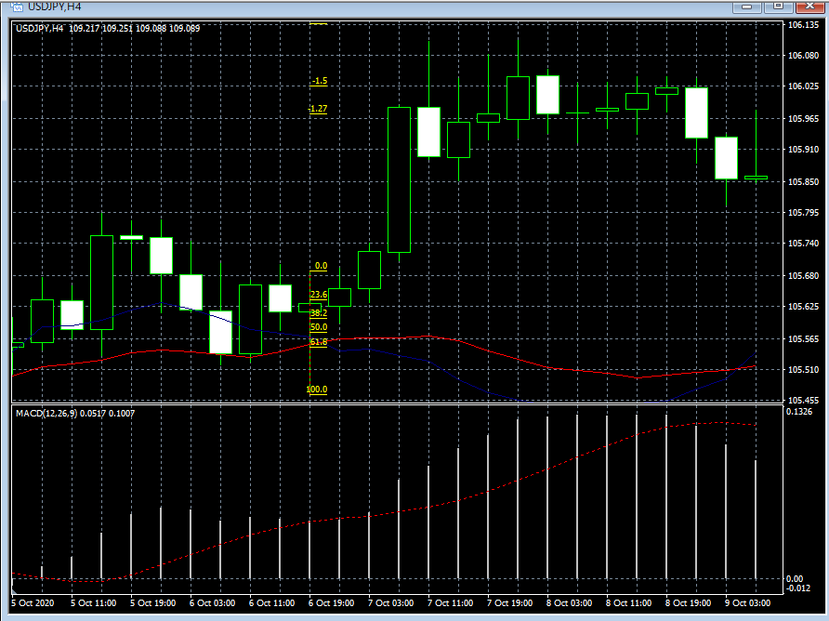

③2022/04/16USD/JPYＨ4
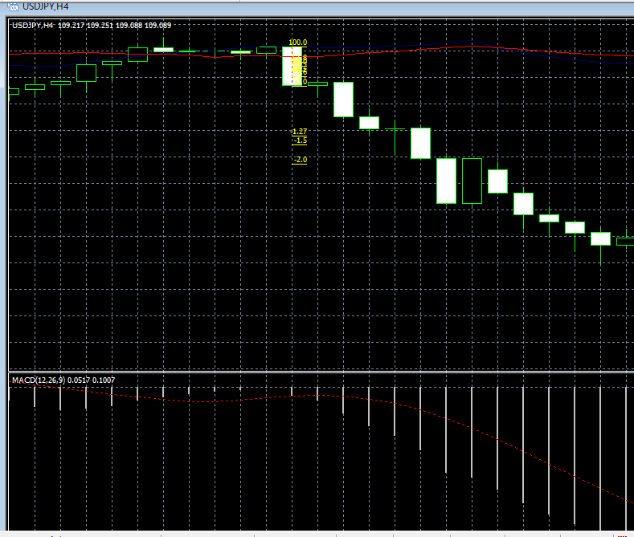

④2022/04/16Ｈ4USD/JPY

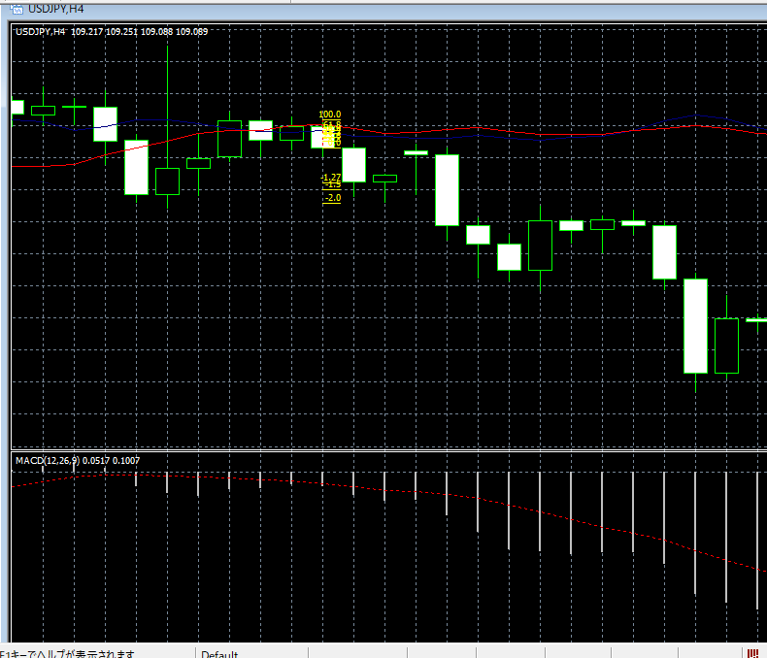

⑤2022/04/16USD/JPYＨ4

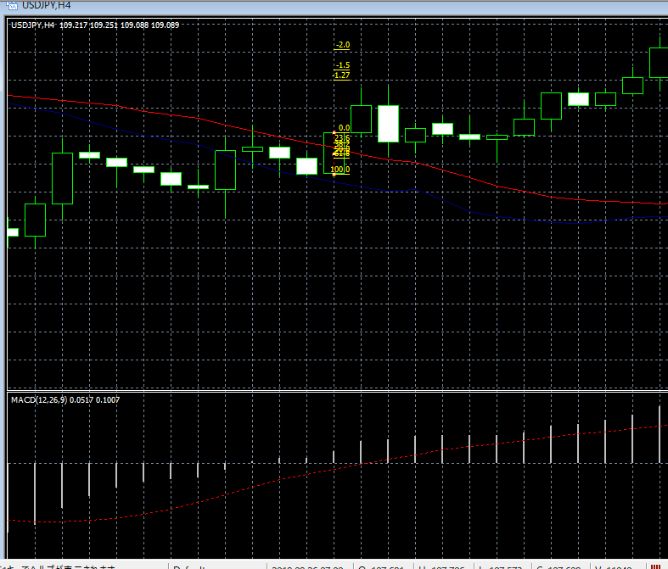

⑥画像1USD/JPYＨ4

⑥画像2
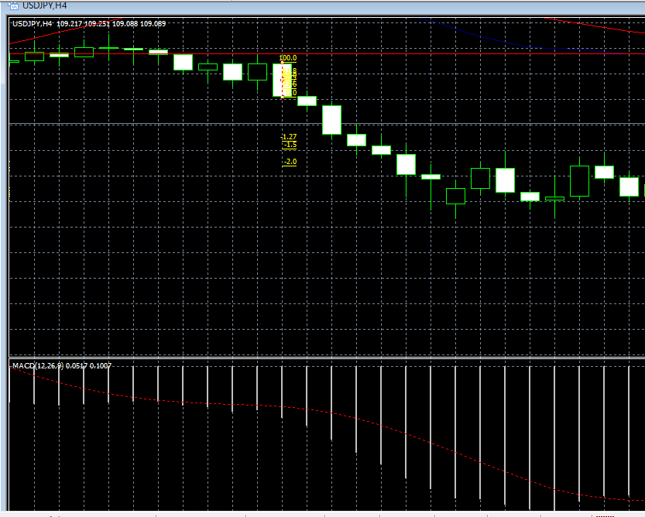

⑦2022/04/17Ｈ4USD/JPY
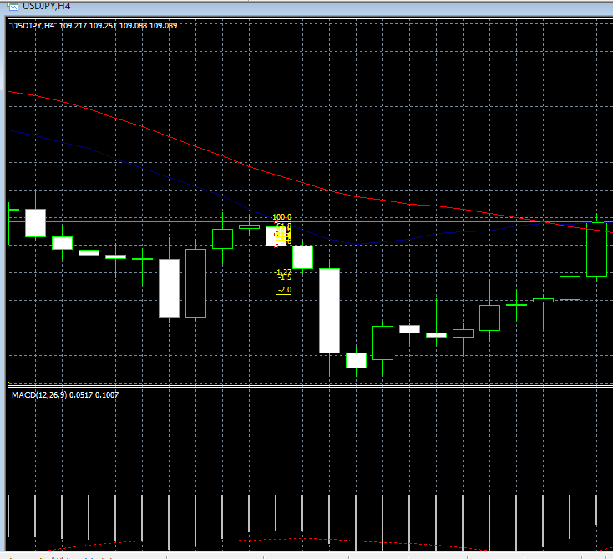

⑧2022/04/17Ｈ4USD/JPY

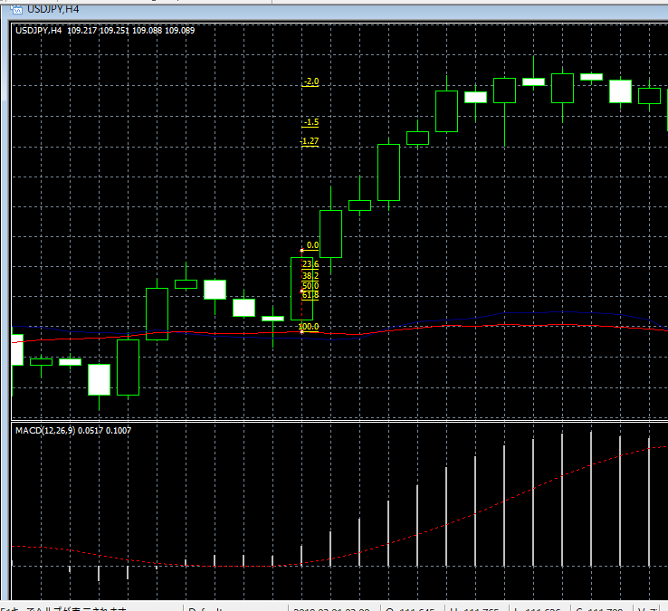

⑨2022/04/17USD/JPYＨ4
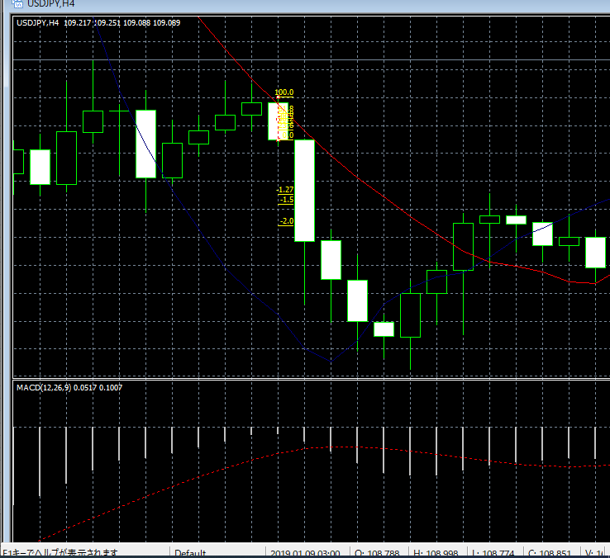

⑩2022/04/17USD/JPYＨ4

